109 セルフサービス事業所数（人口10万人当たり）
109 セルフサービス事業所数（人口10万人当たり）

 | 時点 2014(H26)年7月1日（２～５年毎）
 | 単位 事業所 |  |  |  |  |  |  |  | 偏差値 |  | 37.8
順位 |  | 都道府県名 |  | 数 値 |  |  | 順位 | 都道府県名 |  | 数 値

 |  | 0 | 全 国 |  | 100.8 | 0.0 | 24 | 0 | 広 島 |  | 108.8
1 |  | 0 | 山 梨 |  | 130.8 | 0.0 | 25 | 0 | 鹿児島 |  | 108.7
2 |  | 0 | 島 根 |  | 128.9 | 0.0 | 26 | 0 | 青 森 |  | 107.5
3 |  | 0 | 富 山 |  | 122.8 | 0.0 | 26 | 0 | 静 岡 |  | 107.5
4 |  | 0 | 宮 崎 |  | 122.0 | 0.0 | 28 | 0 | 徳 島 |  | 106.9
5 |  | 0 | 岩 手 |  | 121.2 | 0.0 | 29 | 0 | 福 島 |  | 106.3
6 |  | 0 | 愛 媛 |  | 120.9 | 0.0 | 30 | 0 | 茨 城 |  | 105.1
7 |  | 0 | 石 川 |  | 120.7 | 0.0 | 31 | 0 | 沖 縄 |  | 104.6
8 |  | 0 | 高 知 |  | 120.4 | 0.0 | 32 | 0 | 宮 城 |  | 104.2
9 |  | 0 | 山 形 |  | 118.9 | 0.0 | 33 | 0 | 岡 山 |  | 102.8
10 |  | 0 | 群 馬 |  | 117.4 | 0.0 | 34 | 0 | 福 岡 |  | 101.5
11 |  | 0 | 新 潟 |  | 116.6 | 0.0 | 35 | 0 | 三 重 |  | 99.0
12 |  | 0 | 長 崎 |  | 116.2 | 0.0 | 36 | 0 | 香 川 |  | 98.0
13 |  | 0 | 大 分 |  | 116.1 | 0.0 | 37 | 0 | 和歌山 |  | 97.6
14 |  | 0 | 秋 田 |  | 116.0 | 0.0 | 38 | 0 | 東 京 |  | 96.5
15 |  | 0 | 長 野 |  | 115.8 | 0.0 | 39 | 0 | 愛 知 |  | 95.6
16 |  | 0 | 福 井 |  | 115.4 | 0.0 | 40 | 0 | 滋 賀 |  | 93.8
17 |  | 0 | 鳥 取 |  | 114.9 | 0.0 | 41 | ◎ | 千 葉 |  | 93.1
18 |  | 0 | 岐 阜 |  | 114.6 | 0.0 | 41 | 0 | 兵 庫 |  | 93.1
19 |  | 0 | 北海道 |  | 114.5 | 0.0 | 43 | 0 | 京 都 |  | 92.3
20 |  | 0 | 山 口 |  | 114.4 | 0.0 | 44 | 0 | 埼 玉 |  | 88.7
21 |  | 0 | 佐 賀 |  | 113.6 | 0.0 | 45 | 0 | 神奈川 |  | 83.2
22 |  | 0 | 栃 木 |  | 113.0 | 0.0 | 46 | 0 | 大 阪 |  | 82.1
23 |  | 0 | 熊 本 |  | 111.6 | 0.0 | 47 | 0 | 奈 良 |  | 79.7
セルフサービス事業所数 （人口10万人当たり）
北海道 | 114.5
青 森 | 107.5
岩 手 | 121.2
宮 城 | 104.2
秋 田 | 116
山 形 | 118.9
福 島 | 106.3
茨 城 | 105.1
栃 木 | 113
群 馬 | 117.4
埼 玉 | 88.7
千 葉 | 93.1
東 京 | 96.5
神奈川 | 83.2
新 潟 | 116.6
富 山 | 122.8
石 川 | 120.7
福 井 | 115.4
山 梨 | 130.8
長 野 | 115.8
岐 阜 | 114.6
静 岡 | 107.5
愛 知 | 95.6
三 重 | 99
滋 賀 | 93.8
京 都 | 92.3
大 阪 | 82.1
兵 庫 | 93.1
奈 良 | 79.7
和歌山 | 97.6
鳥 取 | 114.9
島 根 | 128.9
岡 山 | 102.8
広 島 | 108.8
山 口 | 114.4
徳 島 | 106.9
香 川 | 98
愛 媛 | 120.9
高 知 | 120.4
福 岡 | 101.5
佐 賀 | 113.6
長 崎 | 116.2
熊 本 | 111.6
大 分 | 116.1
宮 崎 | 122
鹿児島 | 108.7
沖 縄 | 104.6

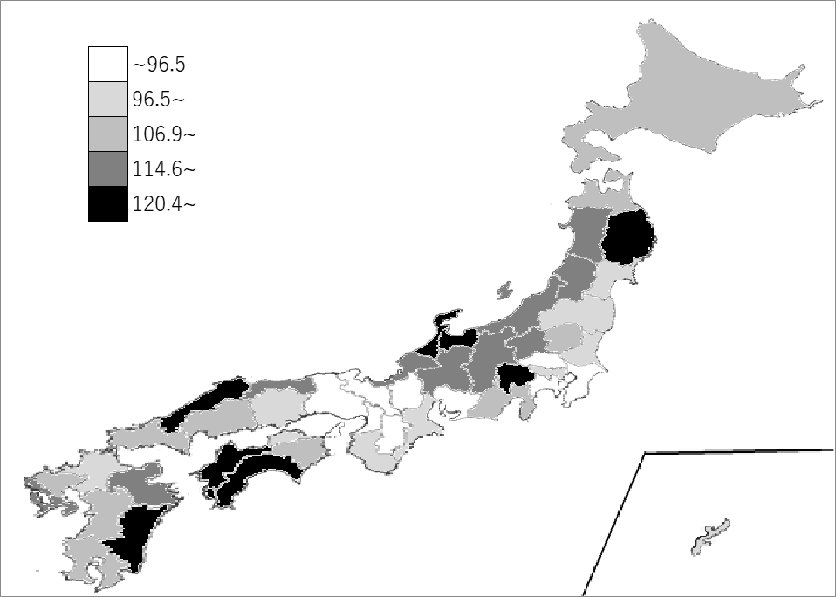
千葉県の推移
平成14年 | 133.5 | 20
平成16年 | 118.9 | 31
平成19年 | 113.1 | 35
平成24年 | 95.6 | 40
平成26年 | 93.3 | 41

《備 考》 ・資料出所 総務省統計局「社会生活統計指標」 ・参 考 千葉県のセルフサービス事業所数は、5,780事業所で7位。全国は、128,291事業所。 注)1.セルフサービス事業所とは、商業統計調査における小売業事業所のうち、売場面積の50％以上に ついて｢セルフサービス方式｣による販売形態を採用している事業所です。 2.「セルフサービス方式」とは、①値札等により各商品の値段が判るような表示方法をとっている こと。②買い物カゴ、ショッピングカート等により、客が自由に商品を選び取れるようなシステム をとっていること。③売場の出口などに設置されている精算所(レジ)において、客が代金の支払い を行うシステムになっていること。の3つの条件を備えた販売方法をいいます。

